使い方
★マクロを有効にして、入力支援を活用する方法

このExcel様式を開いた際に、セキュリティ警告と併せて「コンテンツの有効化」という選択ボタンが表示されます。
これをクリックすることで、マクロによる入力支援が作動するようになります。
※入力支援が必要ない場合については、コンテンツを有効化しないようにしてください。

なお、以下のような警告が表示された場合には、以下のとおり対応してください。

①一度、Excel様式を閉じてアイコン上で右クリックをし、プロパティを開く。 ②全般タブのセキュリティの項目について、「許可する」にチェックを付け、適⽤をクリック。 その後、再度Excel様式を開くと前⾴の操作ができるようになります。

また、「コンテンツの有効化」という選択ボタンが表示されない場合には、以下のとおり対応してください。（エクセルのバージョンによって、画面が異なる場合があります。）
①ファイルのオプションをクリックする。 ②「リボンのユーザー設定」で、「開発」に☑を入れて「OK」をクリックする。 ③②の操作をすると「開発」のタブが表れるため、「開発」をクリックし、「マクロのセキュリティ」をクリックする。 ④「警告して、VBAマクロを無効にする」を選択して「OK」をクリックする。
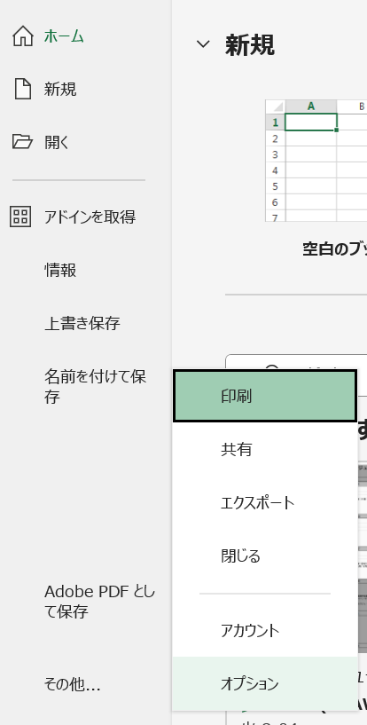
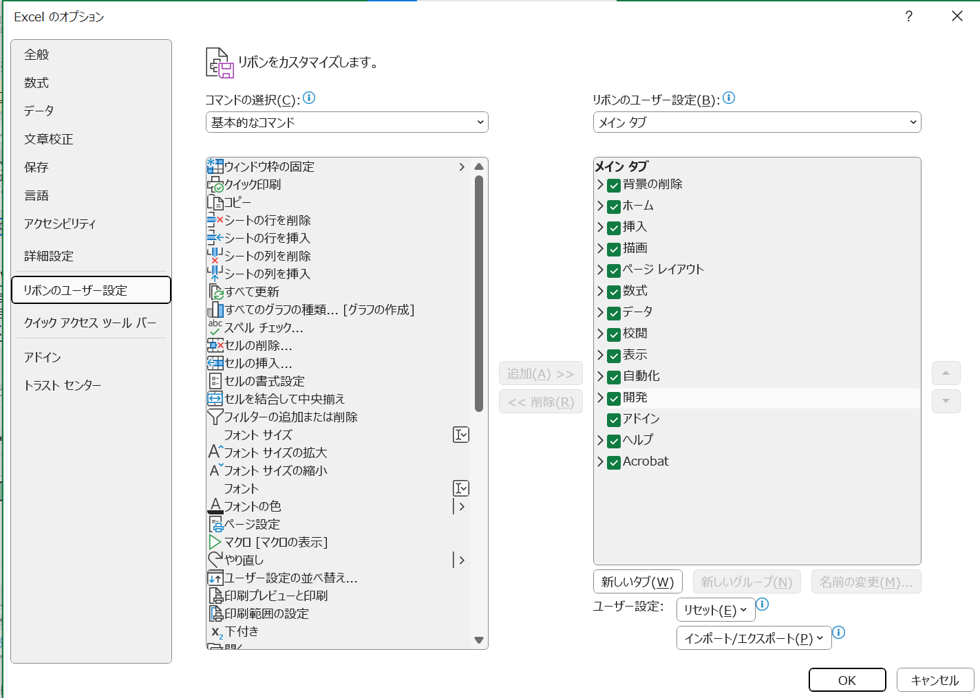

②

①

③

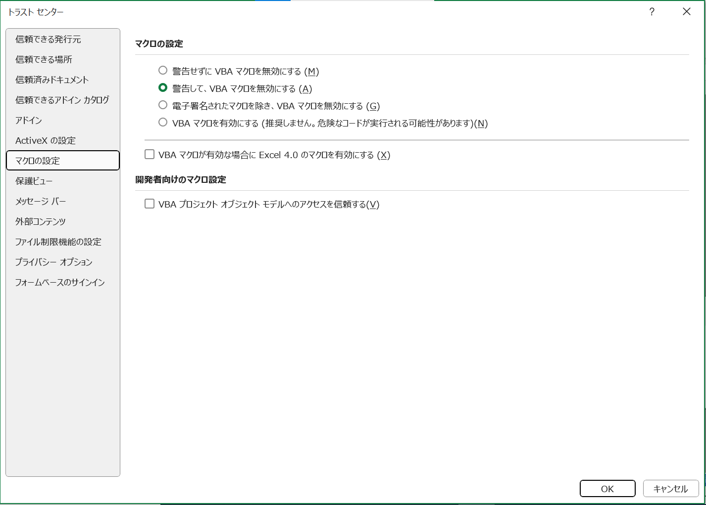

④

★セルの数式の変更や行の挿入をしたいが、ロックが掛けられていて編集できない場合

このExcel様式では、数式が組み込まれており、基本的に変更されることが想定されないセルにおいて、セルのロックが掛けられています。
数式の変更や行の挿入を行いたい場合には、以下のとおり作業をお願いします。
①
②
校閲タブを選択し、「シートの保護を解除」を選択。

報告書
・持越金がある場合は、備考欄に使用予定を具体的に記入してください。
・持越金が当該年度交付金の３割を超え、かつ100万円以上である場合は、備考欄には「別紙のとおり」と記入し、別紙３の「持越金使用予定表」を作成してください。
「計画」欄：一部（オレンジ着色セル）を除き、活動計画書をもとに自動で作成されます。
オレンジ着色セルには、以下を入力してください。
計画した活動→「○」
計画外の活動→「ー」
※点検結果に応じて実施する項目は、点検の結果、実施することとしたものは「計画」欄に○を選択してください。
「実施」欄：一部（オレンジ着色セル）を除き、活動記録をもとに自動で作成されます。
オレンジ着色セルには、以下を入力してください。
実施した活動→「○」
実施できなかった活動、活動要件を満たせなかった活動→「×」
対象外の活動→「ー」
※農地維持支払交付金の交付を受けずに活動を実施した場合も記入してください。
「備考」欄：「実施」欄に「×」を記入した場合、未実施等となった理由を記入してください。
【R7変更点】
これまで「実施」欄に「○」を記入した場合に求めていた具体的な活動内容等の記入は不要としました。
研修は、５年間の活動期間で各１回実施します。
実施済みの場合 →「実施年度：令和○年」
今後実施予定の場合→「実施予定年度：令和○年」
と記入してください。
活動計画書で行を追加した場合は、同じ行数となるよう行を追加してください。
その場合、「活動項目」、「計画」、「実施」欄は自動入力されませんので、ご留意ください。
当該年度に工事を行わず、調査や設計のみを行った場合は「○」を記入してください。
活動計画書に位置付けた数量のうち、当該年度の完成数量を記入してください。
延長は小数点以下第２位まで記入してください。
計画計画書で行を追加した場合は、同じ行数となるよう行を追加してください。
その場合、「計画」欄は自動入力されませんので、ご留意ください。
計画欄は、活動計画書を基に自動で作成されます。
認定農用地内における農地中間管理機構の借受農地の有無により判断してください。
過年度からの継続保有地を含め、借受、保有、受渡をした全てが対象です。
活動組織の体制強化の取組状況を把握するため、全ての当てはまる項目に「○」をしてください。
事業実施主体が課税事業者に該当する場合、市町村が定める様式により「仕入れに係る消費税当相当額報告書」の提出が必要となります。
オレンジ色着色箇所 ：入力してください。
灰色着色箇所 ：自動で入力されます。
※ 行の挿入等を行う場合は、「校閲」の「シート保護の解除」をクリックしてください。
※ 記載方法は印刷されません。
「収支実績」は、「金銭出納簿」の集計表を基に自動で作成されます。
【R7変更点】
甚大な自然災害で被災した施設の小規模な被災箇所の補修や復旧等を行った場合（※）、具体の活動内容を施設名を明らかにして記入してください。
（※）多面的機能支払交付金実施要綱別紙１の第４の３並びに別紙２の第４の１の（４）及び第４の２の（３）の規定に基づく特例措置の適用を受けた場合
「多面的機能の増進を図る活動」においては、取組面積に関する要件はありませんが、実施状況を把握するため、面積を入力してください。
【R7変更点】
排水路には、水路のうち排水機能を有する水路（反復利用等が行われる用排兼用水路を含む）の数量を記入してください。
みどり加算に取り組む場合は、別紙１及び別紙２（様式第1-12号 実施経過報告書と共通）を記入し、添付してください。
次年度への持越金が当該年度交付金の３割を超え、かつ、100万円以上である場合には、別紙３を記入し、添付してください。
（様式第1－８号）
【活動組織から市町村に提出するもの】 |  |  |  |  |  |  |  |  |  |  |  |  |  |  |  |  |  |  |  | 農林水産省様式
 |  |  |  |  |  |  |  |  |  |  |  |  |  |  | ○年○月○日
 | ○○市 |  |  | 長 殿

 |  |  |  |  |  |  |  |  |  |  |  |  |  | ○○・・・・・・活動組織
 |  |  |  |  |  |  |  |  |  |  |  |  |  | ○○ ○○

 |  |  |  | 年度 多面的機能支払交付金に係る実施状況報告書

 | 多面的機能支払交付金実施要綱（平成26年４月１日付け25農振第2254号農林水産事務次官依命通知）別紙１の第５の７及び別紙２の第５の10に基づき、多面的機能支払交付金の実施状況について、別添のとおり報告します。

 | （環境負荷低減の取組への支援を受ける場合）
 | □ | 実施経過報告の時点で全て実施済みで報告しているため、環境負荷低減の取組への支援に係る報告を省略します。
 | □ | 実施経過報告書を見込みで報告しましたが、内容に変更がないため別紙１及び２を省略し生産記録等のみを提出します。
 | □ | 実施経過報告書から変更があったので別紙１及び２のとおり報告します。
 | （注１）該当する項目の□に■を入れること。
 | （注２）実施状況経過報告書から変更があった場合は変更があった箇所のみを報告することも可。
 | （注３）特定事業実施者の場合、「（別添）多面的機能交付金に係る実施状況報告書」を省略できる。

 |  |  |  |  |  |  |  |  |  |  |  |  |  |  |  |  |  |  |  |  | （別添）
多面的機能支払交付金に係る実施状況報告書
 |  |  |  |  |  |  |  |  | 組織名称 |  |  |  | ○○・・・・・・活動組織

 | ＜○年度 収支実績 ○年○月○日現在＞
 | 収入の部 | 項 目 |  |  |  |  |  | 金額 |  |  |  |  |  | 備 考
 |  | １． | 前年度からの持越金 （農地維持・資源向上（共同））
 |  | ２． | 前年度からの持越金 （資源向上（長寿命化））
 |  | ３． | 農地維持・資源向上（共同）交付金
 |  | ４． | 資源向上（長寿命化）交付金
 |  | ５． | 利子等
 |  | 合 計

 | 支出の部 | 項 目 |  |  |  |  |  | 金額 |  |  |  |  |  | 備 考
 |  | １． | 支出総額 （農地維持・資源向上（共同））
 |  |  | 日当
 |  |  | 外注費
 |  |  | その他
 |  | ２． | 支出総額（資源向上（長寿命化））
 |  |  | 日当
 |  |  | 外注費
 |  |  | その他
 |  | ３． | 返還
 |  | ４． | 次年度への持越金 （農地維持・資源向上（共同））
 |  | ５． | 次年度への持越金 （資源向上（長寿命化））
 |  | 合 計

１． 総会又は運営委員会の実施時期
 | 実施状況について、以下のとおり、総会又は運営委員会を開催し構成員の了解を得ています。
 | 開催日 |  |  |  | ○年○月○日
２．組織の広域化・体制強化の状況
２．組織の広域化・体制強化の計画 | 下記にあてはまる場合は○を記入してください。
 | 広域活動組織 |  |  |  | 特定非営利活動法人 |  | 活動支援班の設立

３． 多面的機能支払交付金に係る事業の成果
 | 「計画」欄：活動計画書において計画した活動に「○」、計画外の活動項目に「－」を記入する。
 | 「実施」欄：活動要件を満たした活動項目に「○」、 要件を満たせなかった場合や実施しなかった場合に「×」、 対象外の活動項目には「－」を記入する。
 | 「備考」欄：「実施」欄に「×」を記入した場合は要件を満たせなかった理由や実施しなかった理由を記入する。
（１）農地維持支払
 | 農地維持支払交付金の交付を受けずに活動を実施した場合も記入してください。
 | 活動区分 |  |  |  | 活動項目 |  |  |  |  | 計画 | 実施 | 備考
 | 地域資源の基礎的な保全活動 | 点検・ 計画策定 |  |  | １ 点検 |  |  |  |  | #REF! | #REF!
 |  |  |  |  | ２ 年度活動計画の策定 |  |  |  |  | #REF! | #REF!
 |  | 研修 |  |  | ３ 事務・組織運営等に関する研修 |  |  |  |  |  |  | 実施（予定）年度：○年
 |  |  |  |  | 機械の安全使用に関する研修 |  |  |  |  |  |  | 実施（予定）年度：○年
 |  | 実践活動 | 農用地 |  | ４ 遊休農地発生防止のための保全管理 |  |  |  |  | #REF! | #REF!
 |  |  |  |  |  |  |  |  |  |  |  | 遊休農地解消面積 |  |  |  |  |  | a
 |  |  |  |  | ５ 畦畔・法面・防風林の草刈り |  |  |  |  | #REF! | #REF!
 |  |  |  |  | ６ 鳥獣害防護柵等の保守管理 |  |  |  |  |  | #REF!
 |  |  | 水路 |  | ７ 水路の草刈り |  |  |  |  | #REF! | #REF!
 |  |  |  |  | ８ 水路の泥上げ |  |  |  |  | #REF! | #REF!
 |  |  |  |  | ９ 水路附帯施設の保守管理 |  |  |  |  |  | #REF!
 |  |  | 農道 |  | 10 農道の草刈り |  |  |  |  | #REF! | #REF!
 |  |  |  |  | 11 農道側溝の泥上げ |  |  |  |  |  | #REF!
 |  |  |  |  | 12 路面の維持 |  |  |  |  |  | #REF!
 |  |  | ため池 |  | 13 ため池の草刈り |  |  |  |  | #REF! | #REF!
 |  |  |  |  | 14 ため池の泥上げ |  |  |  |  |  | #REF!
 |  |  |  |  | 15 ため池附帯施設の保守管理 |  |  |  |  |  | #REF!
 |  |  | 共通 |  | 16 異常気象時の対応 |  |  |  |  |  | #REF!

 | 活動区分 |  | 活動項目 |  |  |  |  |  |  | 計画 | 実施 | 備考

 | 地域資源の適切な保全管理のための推進活動 |  | 17 農業者の検討会の開催 |  |  |  |  |  |  | #REF! | #REF!
 |  |  | 18 農業者に対する意向調査、現地調査 |  |  |  |  |  |  | #REF! | #REF!
 |  |  | 19 不在村地主との連絡体制の整備等 |  |  |  |  |  |  | #REF! | #REF!
 |  |  | 20 集落外住民や地域住民との意見交換等 |  |  |  |  |  |  | #REF! | #REF!
 |  |  | 21 地域住民等に対する意向調査等 |  |  |  |  |  |  | #REF! | #REF!
 |  |  | 22 有識者等による研修会、検討会の開催 |  |  |  |  |  |  | #REF! | #REF!
 |  |  | 23 その他 |  |  | #REF! |  |  |  | #REF! | #REF!
（２）資源向上支払（共同）
 | 資源向上支払交付金（共同）の交付を受けずに活動を実施した場合も記入してください。
 | 活動区分 |  |  | 活動項目 |  |  |  |  |  | 計画 | 実施 | 備考
 | 施設の軽微な補修 | 機能診断・ 計画策定 |  | 24 農用地の機能診断 |  |  |  |  |  | #REF! | #REF!
 |  |  |  | 25 水路の機能診断 |  |  |  |  |  | #REF! | #REF!
 |  |  |  | 26 農道の機能診断 |  |  |  |  |  | #REF! | #REF!
 |  |  |  | 27 ため池の機能診断 |  |  |  |  |  | #REF! | #REF!
 |  |  |  | 28 年度活動計画の策定 |  |  |  |  |  | #REF! | #REF!
 |  | 研修 |  | 29 機能診断・補修技術等に関する研修 |  |  |  |  |  |  | #REF! | 実施（予定）年度：○年
 |  | 実践活動 |  | 30 農用地の軽微な補修等 |  |  |  |  |  |  | #REF!
 |  |  |  | 31 水路の軽微な補修等 |  |  |  |  |  |  | #REF!
 |  |  |  | 32 農道の軽微な補修等 |  |  |  |  |  |  | #REF!
 |  |  |  | 33 ため池の軽微な補修等 |  |  |  |  |  |  | #REF!
 | 農村環境保全活動 | 計画策定 |  | 34 生物多様性保全計画の策定 |  |  |  |  |  | #REF! | #REF!
 |  |  |  | 35 水質保全計画、農地保全計画の策定 |  |  |  |  |  | #REF! | #REF!
 |  |  |  | 36 景観形成計画、生活環境保全計画の策定 |  |  |  |  |  | #REF! | #REF!
 |  |  |  | 37 水田貯留機能増進計画、地下水かん養活動計画の策定 |  |  |  |  |  | #REF! | #REF!
 |  |  |  | 38 資源循環計画の策定 |  |  |  |  |  | #REF! | #REF!
 |  | 実践活動 |  | #REF! |  |  |  |  |  | #REF!
 |  |  |  | #REF! |  |  |  |  |  | #REF!
 |  |  |  | #REF! |  |  |  |  |  | #REF!
 |  |  |  | #REF! |  |  |  |  |  | #REF!
 |  |  |  | #REF! |  |  |  |  |  | #REF!
 |  |  |  | 「活動計画書」と同じ行数になるよう、この線より上に行を挿入してください。
 |  | 啓発・普及 |  | 51 啓発・普及活動 |  |  |  |  |  | #REF! | #REF!

 | 活動区分 |  |  | 活動項目 |  |  |  |  |  | 計画 | 実施 | 備考
 | 多面的機能の増進を図る活動 |  |  | 52 遊休農地の有効活用 |  |  |  |  |  | #REF! | #REF!
 |  |  |  | 53 鳥獣被害防止対策及び環境改善活動の強化 |  |  |  |  |  | #REF! | #REF!
 |  |  |  | 54 地域住民による直営施工 |  |  |  |  |  | #REF! | #REF!
 |  |  |  | 55 防災・減災力の強化 |  |  |  |  |  | #REF! | #REF!
 |  |  |  | 56 農村環境保全活動の幅広い展開 |  |  |  |  |  | #REF! | #REF!
 |  |  |  | 57 やすらぎ・福祉及び教育機能の活用 |  |  |  |  |  | #REF! | #REF!
 |  |  |  | 58 農村文化の伝承を通じた農村コミュニティの強化 |  |  |  |  |  | #REF! | #REF!
 |  |  |  | 58-2 広域活動組織における活動支援班による活動の実施 |  |  |  |  |  | #REF! | #REF!
 |  |  |  | 58-3 水管理を通じた環境負荷低減活動の強化 |  |  |  |  |  | #REF! | #REF! | #REF!
 |  |  |  | 59 都道府県、市町村が特に認める活動 |  |  |  |  |  | #REF! | #REF!
 |  |  |  | 60 広報活動・農村関係人口の拡大 |  |  |  |  |  | #REF! | #REF!

 | 【58-3 水管理を通じた環境負荷低減活動の強化に取り組む場合（該当取組のみ記載）】
 | 環境負荷低減活動 |  |  |  |  | 取組面積
 | 長期中干し |  |  |  |  | 0 a
 | 冬期湛水 |  |  |  |  | 0 a
 | 夏期湛水 |  |  |  |  | 0 a
 | 中干し延期 |  |  |  |  | 0 a
 | 江の設置（作溝実施） |  |  |  |  | 0 a
 | 江の設置（作溝未実施） |  |  |  |  | 0 a

 | 【加算措置に取り組む場合】
 | 加算措置 |  |  |  |  |  |  |  |  | 計画 | 実施 | 備考（参加人数及び内容等を記入）
 | 農村協働力の深化に向けた活動への支援 |  |  |  |  |  |  |  |  |  |  | 実施日

 | 加算措置 |  |  |  |  |  |  |  |  | 計画 | 実施 | 実施面積（右記の内数） |  |  | 全対象水田面積
 | 水田の雨水貯留機能の強化（田んぼダム）を推進する活動への支援 |  |  |  |  |  |  |  |  |  |  |  |  | a |  |  |  |  | a

 | 加算措置 |  |  |  |  |  |  |  |  | 別紙１及び別紙２に記入してください。
 | 環境負荷低減の取組への支援

（３）資源向上支払（長寿命化）
 | ※延べ数量の延長は小数点以下第２位まで記入してください。 ※施設単位について、「ため池」は「箇所」、「水路」及び「農道」は「km」とします。 「水路」「農道」でゲート等を施工するなど「箇所」単位とすることが一般的なものであっても、 「１箇所＝0.01km」として扱い、「km」単位で記入してください。
 | 計画 |  |  |  |  |  |  |  |  |  |  | 実績
 | 施設区分 |  | 活動項目 |  |  | 内容 |  | 延べ数量 |  | 左記が水路の場合、うち排水路延長（km） |  | 完成数量（km,箇所） |  |  |  |  |  |  |  | 調査・ 設計等 のみ
 |  |  |  |  |  |  |  | （km,箇所） |  |  |  | 前年度まで |  | 本年度 |  | 左記が水路の場合、うち排水路延長（km） |  | 合計
 | #REF! |  | #REF! |  |  | #REF! |  | #REF! | #REF! | #REF! | #REF! |  | #REF! |  | #REF! |  | #REF! | #REF! | #REF!
 | #REF! |  | #REF! |  |  | #REF! |  | #REF! | #REF! | #REF! | #REF! |  | #REF! |  | #REF! |  | #REF! | #REF! | #REF!
 | #REF! |  | #REF! |  |  | #REF! |  | #REF! | #REF! | #REF! | #REF! |  | #REF! |  | #REF! |  | #REF! | #REF! | #REF!
 | #REF! |  | #REF! |  |  | #REF! |  | #REF! | #REF! | #REF! | #REF! |  | #REF! |  | #REF! |  | #REF! | #REF! | #REF!
 | #REF! |  | #REF! |  |  | #REF! |  | #REF! | #REF! | #REF! | #REF! |  | #REF! |  | #REF! |  | #REF! | #REF! | #REF! |  |  | #REF!
 | #REF! |  | #REF! |  |  | #REF! |  | #REF! | #REF! | #REF! | #REF! |  | #REF! |  | #REF! |  | #REF! | #REF! | #REF! |  |  | #REF!
 | #REF! |  | #REF! |  |  | #REF! |  | #REF! | #REF! | #REF! | #REF! |  | #REF! |  | #REF! |  | #REF! | #REF! | #REF!
 | #REF! |  | #REF! |  |  | #REF! |  | #REF! | #REF! | #REF! | #REF! |  | #REF! |  | #REF! |  | #REF! | #REF! | #REF!
 | #REF! |  | #REF! |  |  | #REF! |  | #REF! | #REF! | #REF! | #REF! |  | #REF! |  | #REF! |  | #REF! | #REF! | #REF!
 | #REF! |  | #REF! |  |  | #REF! |  | #REF! | #REF! | #REF! | #REF! |  | #REF! |  | #REF! |  | #REF! | #REF! | #REF!
 | #REF! |  | #REF! |  |  | #REF! |  | #REF! | #REF! | #REF! | #REF! |  | #REF! |  | #REF! |  | #REF! | #REF! | #REF!
 | 「活動計画書」と同じ行数になるよう、この線より上に行を挿入してください。

 | 以下に当てはまる場合は○を記入してください。
 | 農地中間管理機構の借り受け

 | 甚大な自然災害による特例措置の適用

 |  | 上記を適用して取り組んだ活動内容
 |  | ※施設名（〇〇水路等）及び具体の活動内容（L=〇〇mの復旧等）を記載すること。
 | 消費税に係る課税事業者の該当の有無

 | 以下の体制強化の取組に当てはまる場合は○を記入してください。
 | ・今年度、新たに構成員が加わった。
 | ・今年度、都道府県等が行うマッチングの仕組みを活用した。
 |  |  | （仕組みを活用して人材を確保できた）

 |  |  | （仕組みを活用したが人材の確保はできなかった）

 | ・今年度、新たに集落内外の人材・団体等（※）と連携して活動した。
 | ※学校、企業、農業に関心のある非農業者等
 | ・今年度、新たに土地改良区、JA等に事務を委託した。

【選択肢】
変更禁止
 |  |  |  |  |  |  |  |  |  |  |  |  |  | 活動記録で選択された取組番号から、区分、項目、取組を自動入力するための表 |  |  |  |  | 実施回数のカウント | ←活動記録に取組番号が入力された回数をカウントし、これをもとに実施状況報告書の「実施欄」の○、×を判定しています。 | 都道府県の要綱基本方針において取組を追加した場合の設定方法（県の担当者が作業してください）
A.■か□ | B.○か空白 | C.○か－か× | D.農村環境保全活動のテーマ | E.高度な保全活動 | F.施設（長寿命化） |  |  |  | G.単位 | H.構成員一覧の分類 | I.金銭出納簿の区分 | J.金銭出納簿の収支の分類 | プルダウン用 | 番号 | 支払区分 | 活動項目 |  | 取組 |  |  | 要綱基本方針において取組を追加した場合、以下の方法により修正することができます。
■ | ○ | ○ | 生態系保全 | 循環かんがいによる水質保全 | 水路 | 61 水路の補修 | 62 水路の更新等 |  | km | １.農業者個人 | 1 | １.前年度持越 | ○ | 200 | - | 事務処理 | 事務処理 | 200 事務処理 |  |  | ●共通：活動記録で、追加した取組番号を入力できるようにする
□ |  | － | 水質保全 | 浄化水路による水質保全 | 農道 | 63 農道の補修 | 64 農道の更新等 |  | 箇所 | ２.農事組合法人 | 2 | ２.交付金 | ○ | 300 | - | 会議 | 会議 | 300 会議 |  |  | １）「取組番号早見表シート」及び「取組番号シート」に番号、支払区分、活動項目、取組を追加する。
 |  | × | 景観形成・生活環境保全 | 地下水かん養 | ため池 | 65 ため池の補修 | 66 ため池（附帯施設）の更新等 |  |  | ３.営農組合 |  | ３.利子等 |  |  |  |  |  |  |  |  | ２）「選択肢」シートのP列～T列の74行以降に行を挿入し、追加した取組番号、支払区分、活動項目、取組を入力する。
 |  |  | 水田貯留・地下水かん養 | 持続的な水管理 |  |  |  |  |  | ４.その他の農業者団体 |  | ４.日当 | #REF! | 1 | 農地維持 | 点検・計画策定 | 点検 | 1 点検 | #REF! |  | ３）「選択肢」シートU列の74行以降にU73セル（活動記録に入力された回数のカウントを行う数式）をコピーする。
独自の取組を選択できるようにする場合は、水色のセルに追加する施設名（農用地等）を追加し、黄色のセルに100番以降の番号、項目名等を追加してください。
 |  |  | 資源循環 | 土壌流出防止 |  |  |  |  |  | ５.農業者以外個人 |  | ５.外注費 | #REF! | 2 | 農地維持 | 点検・計画策定 | 計画策定 | 2 年度活動計画の策定 | #REF! |  | （この作業により、活動記録に取組番号が入力された回数がＰ列に入力され、これをもとに実施状況報告書の「実施欄」の○、×を判定します。）
 |  |  |  | 生物多様性の回復 |  |  |  |  |  | ６.自治会 |  | ６.その他支出 | ○ | 3 | 農地維持 | 研修 | 研修 | 3 事務・組織運営等に関する研修、機械の安全使用に関する研修 | #REF!
組織の方は、このシートの内容を変更しないでください。
 |  |  |  | 水環境の回復 |  |  |  |  |  | ７.女性会 |  | ７.返還 | #REF! | 4 | 農地維持 | 実践活動 | 農用地 | 4 遊休農地発生防止のための保全管理 | #REF! |  | ●農村環境保全活動、多面的機能の増進を図る活動、長寿命化のための活動を追加する場合は以下の設定を行う
 |  |  |  | 持続的な畦畔管理 |  |  |  |  |  | ８.子供会 |  |  | #REF! | 5 | 農地維持 | 実践活動 | 農用地 | 5 畦畔・法面・防風林の草刈り | #REF! |  | ①農村環境保全活動の項目を追加する場合
 |  |  |  | 専門家の指導 |  |  |  |  |  | ９.土地改良区 |  |  | ○ | 6 | 農地維持 | 実践活動 | 農用地 | 6 鳥獣害防護柵等の保守管理 | #REF! |  | 活動計画書３（２）１）で実践活動を選択する際に、追加した項目を選択できるようにする
 |  |  |  |  |  |  |  |  |  | 10.JA |  |  | #REF! | 7 | 農地維持 | 実践活動 | 水路 | 7 水路の草刈り | #REF! |  | １）「選択肢」シートのV列の「50 地域資源の活用・資源循環活動（資源循環）」の下に取組名を入力する。
 |  |  |  |  |  |  |  |  |  | 11.学校・PTA |  |  | #REF! | 8 | 農地維持 | 実践活動 | 水路 | 8 水路の泥上げ | #REF! |  | このとき、「●共通」で入力した取組名と同じになるように注意してください。
 |  |  |  |  |  |  |  |  |  | 12.NPO |  |  | ○ | 9 | 農地維持 | 実践活動 | 水路 | 9 水路附帯施設の保守管理 | #REF! |  | ２）「数式」タブの「名前の管理」を選択し、リストの中から「K.農村環境保全活動」を選択し、「参照範囲」の右のアイコンをクリック
 |  |  |  |  |  |  |  |  |  | 13.その他の農業者以外団体 |  |  | #REF! | 10 | 農地維持 | 実践活動 | 農道 | 10 農道の草刈り | #REF! |  | ３）参照範囲に追加した取組を含むよう範囲を選択し直し、確定する。
 |  |  |  |  |  |  |  |  |  |  |  |  | ○ | 11 | 農地維持 | 実践活動 | 農道 | 11 農道側溝の泥上げ | #REF!
N.月 | O.環境負荷低減の取組 | 作物 |  |  |  |  | P.時間 | Q.チェック |  |  |  |  | ○ | 12 | 農地維持 | 実践活動 | 農道 | 12 路面の維持 | #REF! |  | ②多面的機能の増進を図る活動の項目を追加する場合
1 | 長期中干し | 水稲 |  |  |  |  | 0.5 | ☑ |  |  |  |  | #REF! | 13 | 農地維持 | 実践活動 | ため池 | 13 ため池の草刈り | #REF! |  | ②-1 活動計画書３（２）２）で都道府県、市町村が認める具体的な活動の内容を入力できるようにする
2 | 冬期湛水 | 水稲 |  |  |  |  | 1 | □ |  |  |  |  | ○ | 14 | 農地維持 | 実践活動 | ため池 | 14 ため池の泥上げ | #REF! |  | １）「活動計画書」シートの147行目の「59 都道府県、市町村が特に認める活動」の下に行を挿入し、取組名を入力する。
3 | 夏期湛水 | 野菜 | イモ類 | 麦類 | 豆類 | なたね類 | 1.5 |  |  |  |  |  | ○ | 15 | 農地維持 | 実践活動 | ため池 | 15 ため池附帯施設の保守管理 | #REF! |  | このとき、「●共通」で入力した取組名と同じになるように注意してください。
4 | 中干し延期 | 水稲 |  |  |  |  | 2 |  |  |  |  |  | ○ | 16 | 農地維持 | 実践活動 | 共通 | 16 異常気象時の対応 | #REF! |  | ２）報告書においても同様に活動項目「59 都道府県、市町村が特に認める活動」の下に行を挿入して取組名を入力し、 「計画」「実施」欄については、「59 都道府県、市町村が特に認める活動」の「計画」「実施」欄にある数式をコピーする。
5 | 江の設置_作溝実施 | 水稲 |  |  |  |  | 2.5 |  |  |  |  |  | #REF! | 17 | 農地維持 | 推進活動 | 推進活動 | 17 農業者の検討会の開催 | #REF!
6 | 江の設置_作溝未実施 | 水稲 |  |  |  |  | 3 |  |  |  |  |  | #REF! | 18 | 農地維持 | 推進活動 | 推進活動 | 18 農業者に対する意向調査、現地調査 | #REF!
7 |  |  |  |  |  |  | 3.5 |  |  |  |  |  | #REF! | 19 | 農地維持 | 推進活動 | 推進活動 | 19 不在村地主との連絡体制の整備等 | #REF! |  | ②-2 活動計画書４（１）の加算措置の適用条件の確認ができるようにする
8 |  |  |  |  |  |  | 4 |  |  |  |  |  | #REF! | 20 | 農地維持 | 推進活動 | 推進活動 | 20 集落外住民や地域住民との意見交換等 | #REF! |  | 「加算措置（みどり加算以外）」シートの「多面的機能の更なる増進に向けた活動への支援」の適用条件の確認欄についても同様に
9 |  |  |  |  |  |  | 4.5 |  |  |  |  |  | #REF! | 21 | 農地維持 | 推進活動 | 推進活動 | 21 地域住民等に対する意向調査等 | #REF! |  | 「59 都道府県、市町村が特に認める活動」の下に行を挿入し、取組名を入力する。
10 |  |  |  |  |  |  | 5 |  |  |  |  |  | #REF! | 22 | 農地維持 | 推進活動 | 推進活動 | 22 有識者等による研修会、検討会の開催 | #REF! |  | 「本事業計画の活動」の欄については、「59 都道府県、市町村が特に認める活動」の欄にある数式をコピーする。
11 |  |  |  |  |  |  | 5.5 |  |  |  |  |  | #REF! | 23 | 農地維持 | 推進活動 | 推進活動 | 23 その他 | #REF!
12 |  |  |  |  |  |  | 6 |  |  |  |  |  | #REF! | 24 | 共同 | 機能診断・計画策定 | 機能診断 | 24 農用地の機能診断 | #REF! |  | ③長寿命化の項目を追加する場合
 |  |  |  |  |  |  | 6.5 |  |  |  |  |  | #REF! | 25 | 共同 | 機能診断・計画策定 | 機能診断 | 25 水路の機能診断 | #REF! |  | 活動計画書３（３）で実践活動を選択する際に、追加した項目を選択できるようにする
 |  |  |  |  |  |  | 7 |  |  |  |  |  | #REF! | 26 | 共同 | 機能診断・計画策定 | 機能診断 | 26 農道の機能診断 | #REF! |  | １）対象施設を追加する場合は、「選択肢」シートのF6セルに追加する対象施設名を入力する。
 |  |  |  |  |  |  | 7.5 |  |  |  |  |  | #REF! | 27 | 共同 | 機能診断・計画策定 | 機能診断 | 27 ため池の機能診断 | #REF! |  | 次に、水路を対象とした取組であればH3セルより右のセルに、農道を対象とした取組であればH4セルより右のセルに、といった要領で番号と取組名
 |  |  |  |  |  |  | 8 |  |  |  |  |  | #REF! | 28 | 共同 | 機能診断・計画策定 | 計画策定 | 28 年度活動計画の策定 | #REF! |  | を入力する。このとき、「●共通」で入力した取組名と同じになるように注意してください。
 |  |  |  |  |  |  | 8.5 |  |  |  |  |  | ○ | 29 | 共同 | 研修 | 研修 | 29 機能診断・補修技術等に関する研修 | #REF! |  | ２）新たに対象施設を追加した場合は、その施設名を名称とし、参照範囲を「G6:J6」とした名前を定義する。
 |  |  |  |  |  |  | 9 |  |  |  |  |  | ○ | 30 | 共同 | 実践活動 | 農用地 | 30 農用地の軽微な補修等 | #REF!
 |  |  |  |  |  |  | 9.5 |  |  |  |  |  | ○ | 31 | 共同 | 実践活動 | 水路 | 31 水路の軽微な補修等 | #REF!
 |  |  |  |  |  |  | 10 |  |  |  |  |  | ○ | 32 | 共同 | 実践活動 | 農道 | 32 農道の軽微な補修等 | #REF!
 |  |  |  |  |  |  | 10.5 |  |  |  |  |  | ○ | 33 | 共同 | 実践活動 | ため池 | 33 ため池の軽微な補修等 | #REF!
 |  |  |  |  |  |  | 11 |  |  |  |  |  | #REF! | 34 | 共同 | 計画策定 | 生態系保全 | 34 生物多様性保全計画の策定 | #REF!
 |  |  |  |  |  |  | 11.5 |  |  |  |  |  | #REF! | 35 | 共同 | 計画策定 | 水質保全 | 35 水質保全計画、農地保全計画の策定 | #REF!
 |  |  |  |  |  |  | 12 |  |  |  |  |  | #REF! | 36 | 共同 | 計画策定 | 景観形成・生活環境保全 | 36 景観形成計画、生活環境保全計画の策定 | #REF!
 |  |  |  |  |  |  |  |  |  |  |  |  | #REF! | 37 | 共同 | 計画策定 | 水田貯留・地下水かん養 | 37 水田貯留計画、地下水かん養計画の策定 | #REF! | 活動計画書、実施状況報告書のプルダウン選択用
 |  |  |  |  |  |  |  |  |  |  |  |  | #REF! | 38 | 共同 | 計画策定 | 資源循環 | 38 資源循環計画の策定 | #REF! | Ｋ.農村環境保全活動
 |  |  |  |  |  |  |  |  |  |  |  |  | #REF! | 39 | 共同 | 実践活動 | 生態系保全 | 39 生物の生息状況の把握（生態系保全） | #REF! | 39 生物の生息状況の把握（生態系保全）
 |  |  |  |  |  |  |  |  |  |  |  |  | #REF! | 40 | 共同 | 実践活動 | 生態系保全 | 40 外来種の駆除（生態系保全） | #REF! | 40 外来種の駆除（生態系保全）
 |  |  |  |  |  |  |  |  |  |  |  |  | #REF! | 41 | 共同 | 実践活動 | 生態系保全 | 41 その他（生態系保全） | #REF! | 41 その他（生態系保全）
 |  |  |  |  |  |  |  |  |  |  |  |  | #REF! | 42 | 共同 | 実践活動 | 水質保全 | 42 水質モニタリングの実施・記録管理（水質保全） | #REF! | 42 水質モニタリングの実施・記録管理（水質保全）
 |  |  |  |  |  |  |  |  |  |  |  |  | #REF! | 43 | 共同 | 実践活動 | 水質保全 | 43 畑からの土砂流出対策（水質保全） | #REF! | 43 畑からの土砂流出対策（水質保全）
 |  |  |  |  |  |  |  |  |  |  |  |  | #REF! | 44 | 共同 | 実践活動 | 水質保全 | 44 その他（水質保全） | #REF! | 44 その他（水質保全）
 |  |  |  |  |  |  |  |  |  |  |  |  | #REF! | 45 | 共同 | 実践活動 | 景観形成・生活環境保全 | 45 植栽等の景観形成活動（景観形成・生活環境保全） | #REF! | 45 植栽等の景観形成活動（景観形成・生活環境保全）
 |  |  |  |  |  |  |  |  |  |  |  |  | #REF! | 46 | 共同 | 実践活動 | 景観形成・生活環境保全 | 46 施設等の定期的な巡回点検・清掃（景観形成・生活環境保全） | #REF! | 46 施設等の定期的な巡回点検・清掃（景観形成・生活環境保全）
 |  |  |  |  |  |  |  |  |  |  |  |  | #REF! | 47 | 共同 | 実践活動 | 景観形成・生活環境保全 | 47 その他（景観形成・生活環境保全） | #REF! | 47 その他（景観形成・生活環境保全）
 |  |  |  |  |  |  |  |  |  |  |  |  | #REF! | 48 | 共同 | 実践活動 | 水田貯留・地下水かん養 | 48 水田の貯留機能向上活動（水田貯留機能増進・地下水かん養） | #REF! | 48 水田の貯留機能向上活動（水田貯留機能増進・地下水かん養）
 |  |  |  |  |  |  |  |  |  |  |  |  | #REF! | 49 | 共同 | 実践活動 | 水田貯留・地下水かん養 | 49 地下水かん養活動、水源かん養林の保全（水田貯留機能増進・地下水かん養） | #REF! | 49 地下水かん養活動、水源かん養林の保全（水田貯留機能増進・地下水かん養）
 |  |  |  |  |  |  |  |  |  |  |  |  | #REF! | 50 | 共同 | 実践活動 | 資源循環 | 50 地域資源の活用・資源循環活動（資源循環） | #REF! | 50 地域資源の活用・資源循環活動（資源循環）
 |  |  |  |  |  |  |  |  |  |  |  |  | #REF! | 51 | 共同 | 啓発・普及 | 啓発・普及 | 51 啓発・普及活動 | #REF!
独自の取組を選択できるようにする場合は、この下に100番以降の番号、項目名等を追加してください。
 |  |  |  |  |  |  |  |  |  |  |  |  | #REF! | 52 | 共同 | 増進活動 | 増進活動 | 52 遊休農地の有効活用 | #REF!
 |  |  |  |  |  |  |  |  |  |  |  |  | #REF! | 53 | 共同 | 増進活動 | 増進活動 | 53 鳥獣被害防止対策及び環境改善活動の強化 | #REF!
 |  |  |  |  |  |  |  |  |  |  |  |  | #REF! | 54 | 共同 | 増進活動 | 増進活動 | 54 地域住民による直営施工 | #REF!
 |  |  |  |  |  |  |  |  |  |  |  |  | #REF! | 55 | 共同 | 増進活動 | 増進活動 | 55 防災・減災力の強化 | #REF!
 |  |  |  |  |  |  |  |  |  |  |  |  | #REF! | 56 | 共同 | 増進活動 | 増進活動 | 56 農村環境保全活動の幅広い展開 | #REF!
以下の活動は、便宜上、ハイフンを除いた数字で入力することも可能です。
「58-2 広域活動組織における活動支援班の設置及び活動の実施」 →582
「58-3 水管理を通じた環境負荷低減活動の強化」 →583
その場合、Q64,Q65をそれぞれ「582」、「583」に修正してください。
 |  |  |  |  |  |  |  |  |  |  |  |  | #REF! | 57 | 共同 | 増進活動 | 増進活動 | 57 やすらぎ・福祉及び教育機能の活用 | #REF!
 |  |  |  |  |  |  |  |  |  |  |  |  | #REF! | 58 | 共同 | 増進活動 | 増進活動 | 58 農村文化の伝承を通じた農村コミュニティの強化 | #REF!
 |  |  |  |  |  |  |  |  |  |  |  |  | #REF! | 58-2 | 共同 | 増進活動 | 増進活動 | 58-2 広域活動組織における活動支援班による活動の実施 | #REF!
 |  |  |  |  |  |  |  |  |  |  |  |  | #REF! | 58-3 | 共同 | 増進活動 | 増進活動 | 58-3 水管理を通じた環境負荷低減活動の強化 | #REF!
 |  |  |  |  |  |  |  |  |  |  |  |  | #REF! | 59 | 共同 | 増進活動 | 増進活動 | 59 都道府県、市町村が特に認める活動 | #REF!
 |  |  |  |  |  |  |  |  |  |  |  |  | #REF! | 60 | 共同 | 増進活動 | 増進活動 | 60 広報活動・農村関係人口の拡大 | #REF!
 |  |  |  |  |  |  |  |  |  |  |  |  | #REF! | 61 | 長寿命化 | 実践活動 | 水路 | 61 水路の補修 | #REF!
 |  |  |  |  |  |  |  |  |  |  |  |  | #REF! | 62 | 長寿命化 | 実践活動 | 水路 | 62 水路の更新等 | #REF!
 |  |  |  |  |  |  |  |  |  |  |  |  | #REF! | 63 | 長寿命化 | 実践活動 | 農道 | 63 農道の補修 | #REF!
 |  |  |  |  |  |  |  |  |  |  |  |  | #REF! | 64 | 長寿命化 | 実践活動 | 農道 | 64 農道の更新等 | #REF!
 |  |  |  |  |  |  |  |  |  |  |  |  | #REF! | 65 | 長寿命化 | 実践活動 | ため池 | 65 ため池の補修 | #REF!
 |  |  |  |  |  |  |  |  |  |  |  |  | #REF! | 66 | 長寿命化 | 実践活動 | ため池 | 66 ため池（附帯施設）の更新等 | #REF!
 |  |  |  |  |  |  |  |  |  |  |  |  | ○
 |  |  |  |  |  |  |  |  |  |  |  |  | ○
 |  |  |  |  |  |  |  |  |  |  |  |  | ○
 |  |  |  |  |  |  |  |  |  |  |  |  | ○
 |  |  |  |  |  |  |  |  |  |  |  |  | ○
 |  |  |  |  |  |  |  |  |  |  |  |  | ○
 |  |  |  |  |  |  |  |  |  |  |  |  | ○
 |  |  |  |  |  |  |  |  |  |  |  |  | ○
 |  |  |  |  |  |  |  |  |  |  |  |  | ○
 |  |  |  |  |  |  |  |  |  |  |  |  | ○
 |  |  |  |  |  |  |  |  |  |  |  |  | ○
 |  |  |  |  |  |  |  |  |  |  |  |  | ○
 |  |  |  |  |  |  |  |  |  |  |  |  | ○
 |  |  |  |  |  |  |  |  |  |  |  |  | ○
 |  |  |  |  |  |  |  |  |  |  |  |  | ○
 |  |  |  |  |  |  |  |  |  |  |  |  | ○
 |  |  |  |  |  |  |  |  |  |  |  |  |  |  |  | この線より上に行を挿入してください。
活動記録に独自の取組を選択できるようにする場合は、黒い線より上に行挿入し、F列～J列に100番以降の番号、項目名等を追加してください。

 |  |  |  |  |  |  |  |  |  |  |  |  |  | P列に○がついている項目のみを抽出

